Check status of Elasticsearch
Kiểm tra trạng thái của Elasticsearch, kiểm tra bằng kibana
 | GET /_cat/health?v
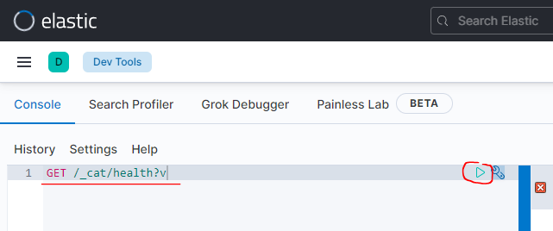

 |  | green: Elasticsearch đang ở trạng thái bình thường
 |  | red: Elasticsearch đang có lỗi

Kiểm tra bằng lệnh curl thông qua CMD
 | curl -XGET "http://3.17.55.100:9200/_cat/health?v"

Check by curl by Tera Term
 | curl -XGET "http://localhost:9200/_cat/health?v"

Index
Index có vai trò giống như table trong mysql

Kiểm tra xem Elasticsearch đang có những index nào bằng Kibana
 | GET /_cat/indices?pretty

 |  |  | Tham số v là để kết quả tra về dòng header
 |  |  |  | health, status, index…

Kiểm tra bằng lệnh curl by CMD
 | curl -XGET "http://3.17.55.100:9200/_cat/indices?v"

Kiểm tra bằng lệnh curl by Tera Term
 | curl -XGET "http://3.17.55.100:9200/_cat/indices?v"

Tạo index mới có tên là product
 | PUT /product?pretty

 |  | Tham số pretty để kết quả trả về dễ xem hơn

Check index product is added
 | curl -XGET "http://3.17.55.100:9200/_cat/indices?v"

Tạo index mới có tên là article bằng lệnh curl
 | curl -XPUT "http://3.17.55.100:9200/article?pretty"
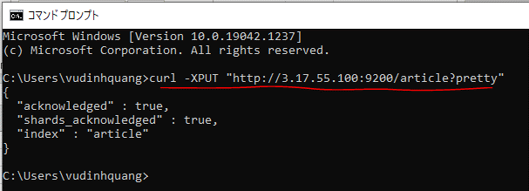

Kiểm tra index article đươc added
 | GET /_cat/indices?v

Xóa index
 | DELETE /article?pretty
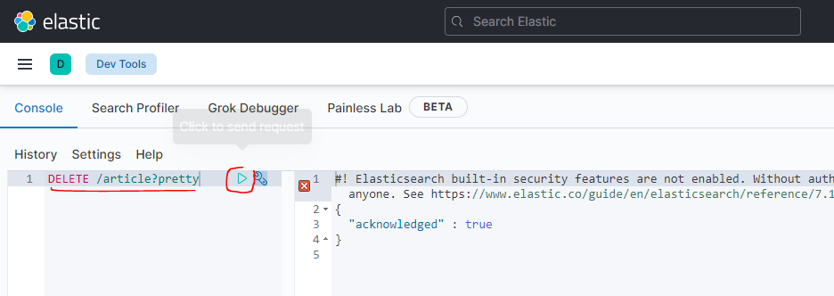

Kiểm tra index article đã được xóa
 | curl -XGET "http://3.17.55.100:9200/_cat/indices?v"

Xóa index product bằng lệnh curl on CMD
 | curl -XDELETE "http://3.17.55.100:9200/product?pretty"

Kiểm tra index product đã được xóa
 | GET /_cat/indices?v

Document
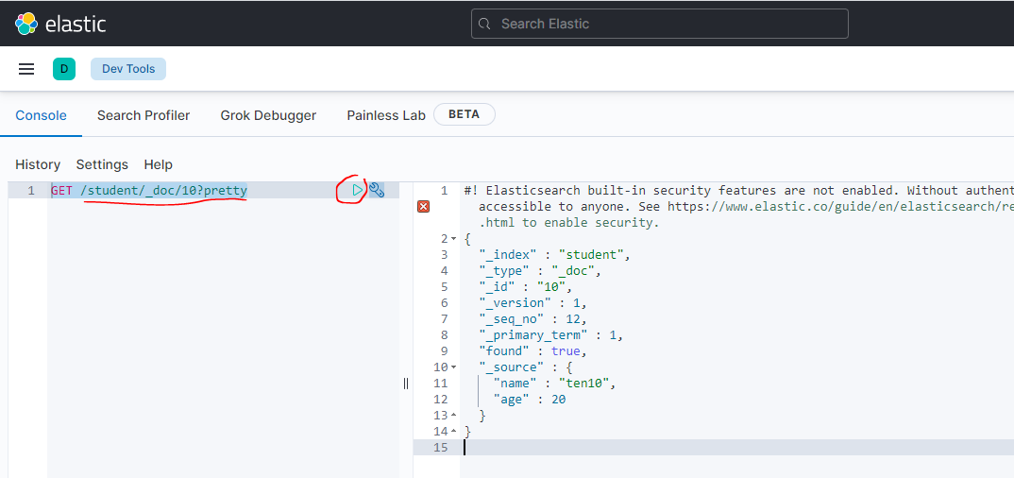
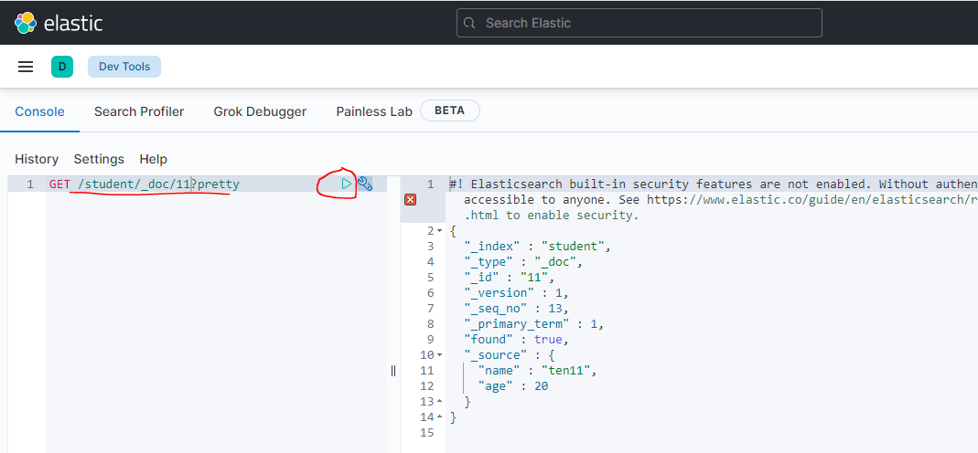
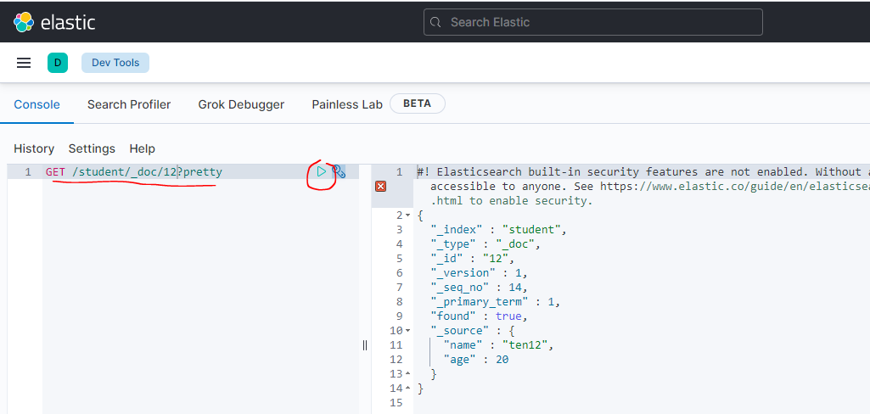
Tạo ra 1 index có tên là student
 | PUT /student?pretty

Check index student đã được tạo
 | GET /_cat/indices?v

Tạo Document lưu vào index student
 | PUT /student/_doc/1
 | {
 | "name": "ten 1",
 | "age": 20
 | }
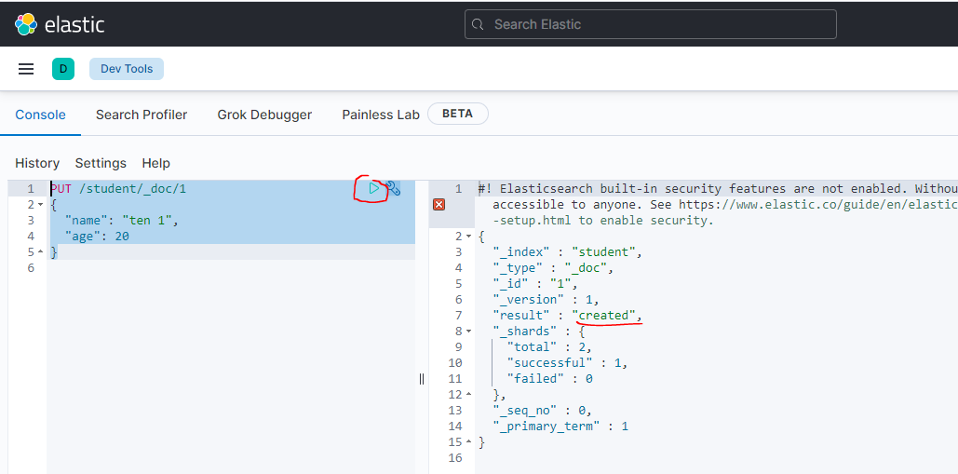

Tạo Document lưu vào index student bằng lệnh curl
 | curl -XPUT "http://3.17.55.100:9200/student/_doc/2" -H 'Content-Type: application/json' -d '
 | {
 | "name": "ten 2",
 | "age": 21
 | }'

Kiểm tra lại thông tin index
 | curl -XGET http://3.17.55.100:9200/_cat/indices?v

Thêm document thứ 3
 | PUT /student/_doc/3
 | {
 | "name": "ten 3",
 | "age": 22,
 | "subjects": ["Mon hoc A", "Mon hoc B"]
 | }
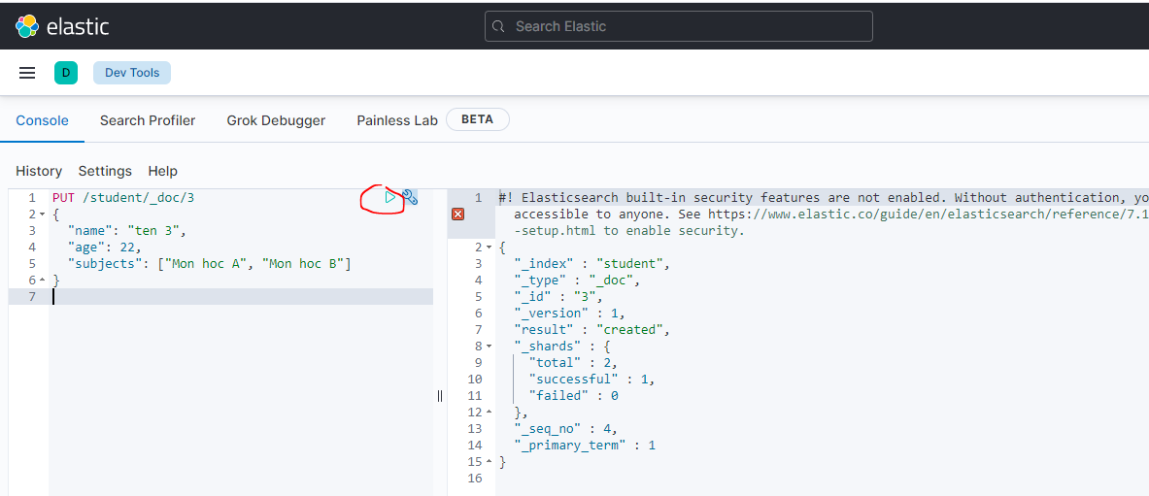

Kiểm tra lại thông tin index
 | curl -XGET http://3.17.55.100:9200/_cat/indices?v

Đọc thông tin của 1 tài liệu nào đó
 | GET /student/_doc/1?pretty
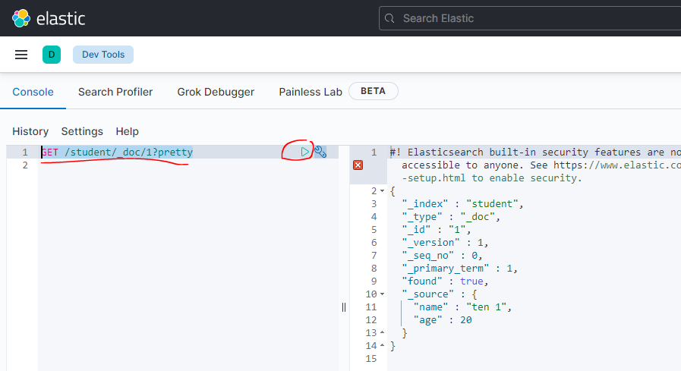

Đọc bằng lệnh curl
 | curl -XGET "http://3.17.55.100:9200/student/_doc/3?pretty
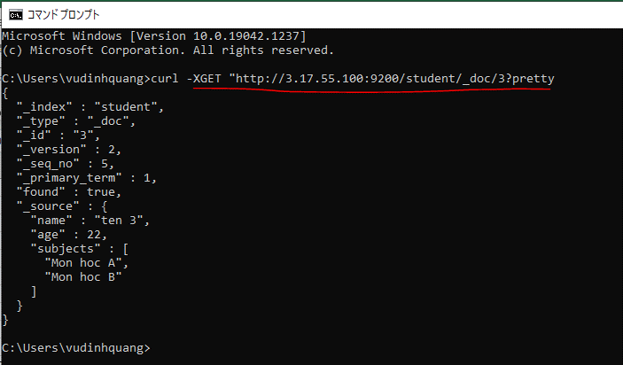

Cập nhật lại Document cũng bằng PUT
 | PUT /student/_doc/2
 | {
 | "name": "ten 2 (update)",
 | "age": 25
 | }
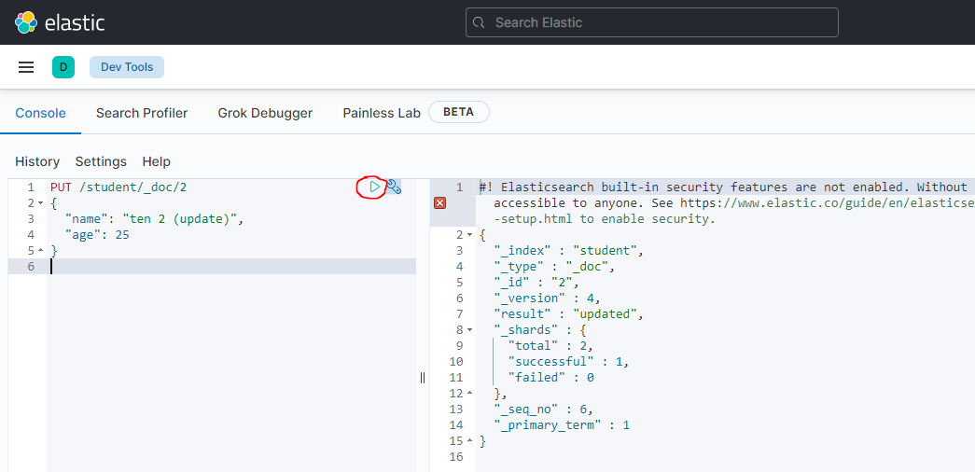

Check index đã được cập nhật bằng lệnh curl
 | curl -XGET "http://3.17.55.100:9200/student/_doc/2?pretty
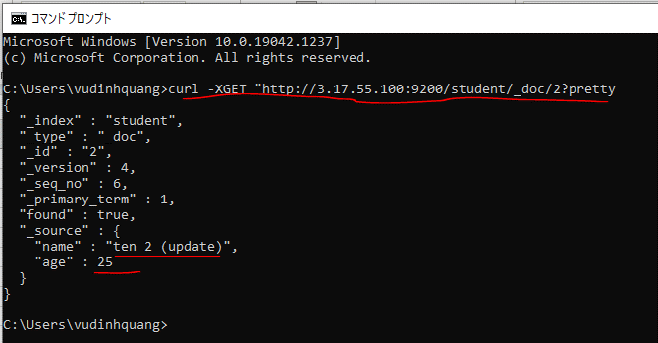

Xóa Document khỏi index
 | DELETE /student/_doc/1
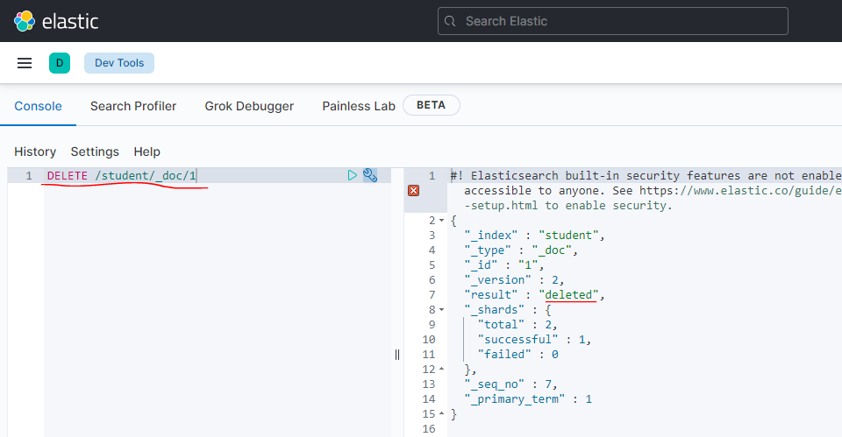

Delete bằng curl
 | curl -XDELETE "http://3.17.55.100:9200/student/_doc/2"

Kiểm tra lại thông tin index
 | curl -XGET http://3.17.55.100:9200/_cat/indices?v

Tạo mới hoặc cập nhật 1 loạt các Document
 | POST /_bulk
 | {"index": {"_index": "student", "_id": 4}}
 | {"name": "ten4", "age": 20}
 | {"index": {"_index": "student", "_id": 5}}
 | {"name": "ten5", "age": 20}
 | {"index": {"_index": "student", "_id": 6}}
 | {"name": "ten6", "age": 20}
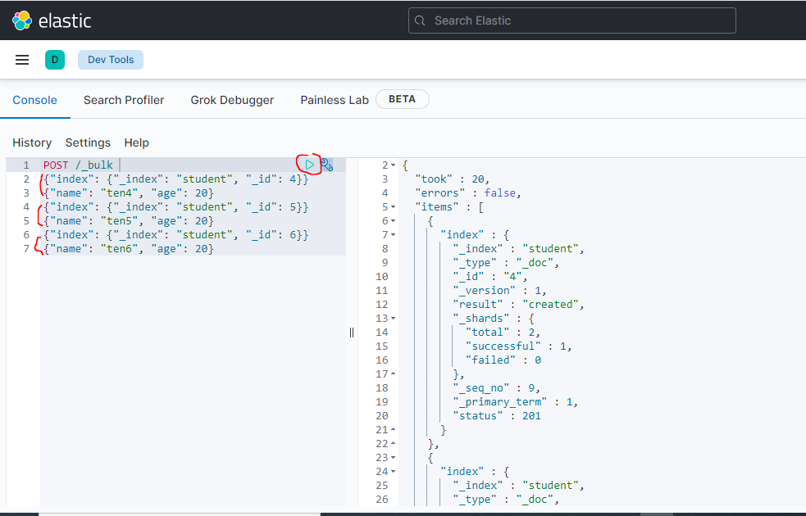

Tạo mới hoặc cập nhật 1 loạt các Document bằng cách nạp vào file
 | touch data.json
 | vi data.json
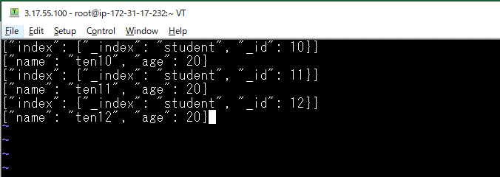

Insert data in file by curl
 | curl -s -H "Content-Type: application/x-ndjson" -XPOST http://localhost:9200/_bulk --data-binary @data.json

Check data inserted

